Atalhos Excel
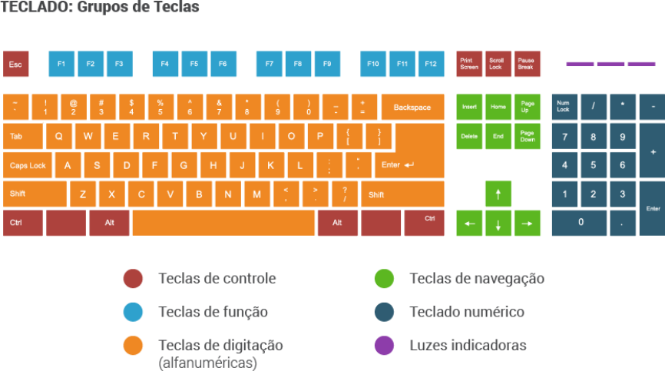
Prof. Robson Vaamonde http://facebook.com/ProcedimentosEmTI http://youtube.com/BoraParaPratica

Principais Atalhos do Microsoft Excel

Ctrl + Page Up | Alternar entre Planilhas do Lado Esqerdo
Ctrl + Page Down | Alternar entre Planilhas do Lado Direito
Ctrl + 1 (alfanumérico) | Abre o Formatador de Célula
F4 | Congelar intervalo de referências entre relativas e absolutas
Alt+= | Inserir a função AutoSoma
F9 | Recalcula todas as células com formulas
Ctrl+F3 | Abre o Gerenciador de Nomes
Ctrl+Shift+F3 | Criar nome a partir de valores em linha(s)/coluna(s)
F2 | Entra no modo edição de uma célula sem perder o conteúdo

